3月已交货
东莞市彩嘉印刷有限公司 业务员对账单（2026年3月） 业务员：黄娟
下单日期 | 客户名称 | 系统客户订单 | 品名 | 规格 | 材质+颜色+工艺 | 数量 | 单价 | 金额 | 收款说明 | 1688订单号 | 备注
2026-01-09 | 深圳市锦鸿佳贸易有限公司 | DD260114006 | 麻将包装飞机盒 | 280x200x90mm | 300g裱白E高强芯+四色印刷+哑膜+啤 | 500 | ￥4.698 | ￥2,349 | 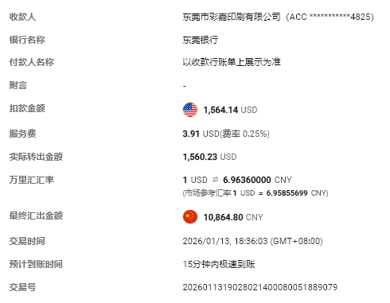 | 微信下单，现金结算，含增值税 | 26.1.13日彩嘉账户收
 |  |  | 麻将垫盒内盒 | 453x196x53mm | 300g裱白E高强芯+四色印刷+哑膜+啤 | 500 | ￥3.974 | ￥1,987
 |  |  | 麻将套件包盒 | 173x196x88mm | 300g裱白E高强芯+四色印刷+哑膜+啤 | 500 | ￥3.920 | ￥1,960
 |  |  | 套装盒子-大盒 | 478x277x157mm | 300g裱白E高强芯+四色印刷+哑膜+啤 | 500 | ￥9.137 | ￥4,568
2025-12-05 | 日本 株式会社Vostok | DD251205011 | 飞机盒 | 350x70x250mm | 250g粉灰裱AE坑250g粉灰+4C+1专+反4C+正反都过哑膜+啤成品 | 300 | ￥9.95 | ￥2,985 | 25.12.5日付，扫码付 | 微信下单 | 支付宝付全款
2026-01-24 | 日本 株式会社Vostok | DD260124014 | 飞机盒 | 165x165x50mm | 400g白卡+四色印刷+哑膜+啤 | 200 | ￥4.740 | ￥948 |  | 支付宝付全款1.24日
2026-01-28 | 日本 株式会社Vostok | DD260129002 | 捏捏包装盒 | 180x180x70mm | 250g白卡裱A9加强芯+4C印刷+过光油+啤+粘盒 | 1000 | ￥1.580 | ￥1,580 | 26.1.28日付，扫码付2930元 | 155，198元为运费 | 支付宝付全款
2026-02-02 | 日本 株式会社Vostok | DD260202006 | PUNIPAL飞机盒配用内卡 | 621 x 100 MM | 400g白卡+无印刷+哑膜+啤 | 100 | ￥4.600 | ￥460 | 付2930元，890-155物流费-198物流费=退537元 |  | 支付宝付全款
2026-03-04 | 微信Ankey陈小姐 | DD260304011 | 双插开窗盒 | 110x120x95mm | 纸板+开窗不贴胶片+啤成品+粘盒 | 2000 | ￥0.61 | ￥1,220 | 5096117124594148805 |  | 阿里付全款3.4日
2026-03-06 | 微信Ankey陈小姐 | DD260307005 | 旋转手机支架飞机盒 | 130x85x45mm | 250克白卡裱A9加强芯+印刷四色+过光油+开留不贴胶片+粘，飞机盒 | 2000 | ￥0.700 | ￥1,400 | 5099133853319148805 |  | 阿里付全款3.7日
2026-03-09 | 不才(张先生) | DD260309001 | IRTUSDE 企鹅包装盒 | 80x80x120mm | 350克白卡+4C印刷+过光油+啤+粘盒 | 2000 | ￥0.805 | ￥1,610 | 5099216187282947724 | 5099390246715947724 | 支付宝付全款3.9日
2026-03-03 | 麦东 | DD260303002 | 麦东哑光扣底盒 | 9 x 9 x 12.5 CM | 250g宁波单铜纸W9加强芯+四色印刷+过哑胶+啤+粘 | 10000 | ￥0.650 | ￥6,500 | 5093228559274775128 |  | 阿里付全款3.3日
2026-03-16 | 麦东 | DD260316010 | 公仔包装彩盒-哑光母子蝾螈onsoyours | 28*19.5*9CM | 350g白卡裱W9+110g+四色印刷+过哑胶+啤 | 2500 | ￥2.130 | ￥5,325 | 5101279887098775128 |  | 阿里付全款3.16日
2026-03-16 | 麦东 |  | 公仔包装彩盒-哑光母子蝾螈shownicer | 28*19.5*9CM | 350g白卡裱W9+110g+四色印刷+过哑胶+啤 | 2500 | ￥2.130 | ￥5,325
2026-03-17 | 深圳正鸿科技电子有限公司/曹先生 | DD260318024 | Maruchan Gold Box | 130x152.4x143mm | 300g白卡对裱+彩色印刷+正面防刮花哑膜+反面过光油+正反都烫金+对裱+啤+V槽+粘盒 | 1000 | ￥3.600 | ￥3,600 | 3290798715615072188 |  | 阿里付全款3.18日，先采后付
2026-03-20 | 东莞市鸽士锋金属制品有限公司/何小姐 | DD260320004 | 2.2L方形圆角水龙头牛皮盒 | 179X112X179mm | 300g粉灰裱AE加强芯+四色印刷+过哑胶+啤+粘 | 600 | ￥2.667 | ￥1,600 | 5102729857305593617 |  | 阿里付全款3.20日
2026-03-16 | 轩赐-龙先生 | DD260316001 | 吹风机彩盒 | 14 x 13.5 x 34 CM | 300克白卡对裱过哑胶 | 1000 | ￥2.200 | ￥1,601 | 王小姐接单转来 |  | 转王小姐收3.27日
 |  |  |  |  |  |  | 合计： | 45018.8 | 元

